Sheet1
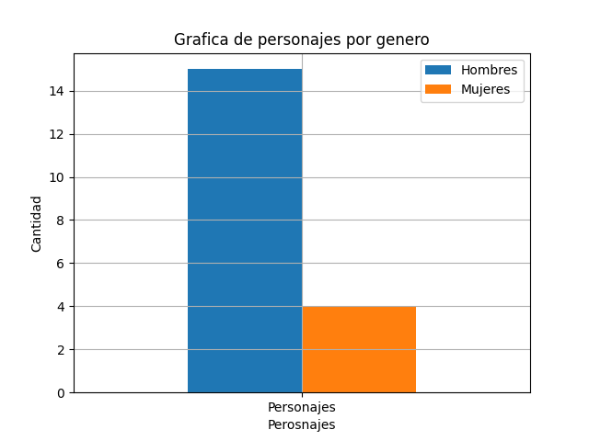
Cantidad | Hombres | Mujeres
Personajes | 15 | 4

